Capa


Internet
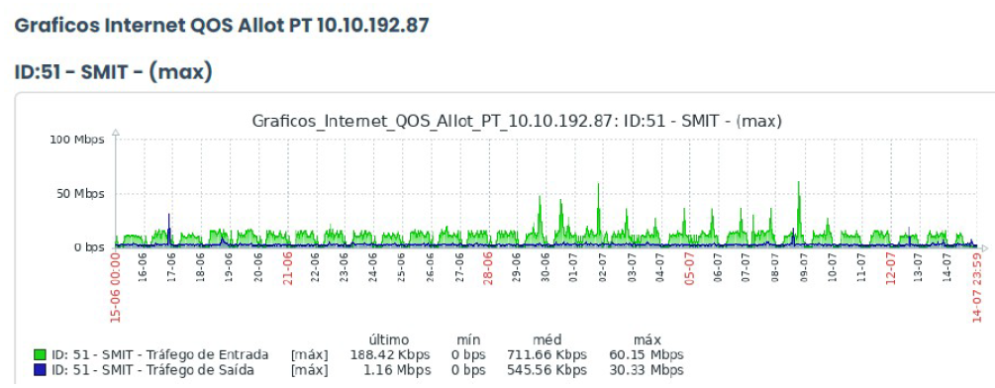
INTERNET - SMIT SUSTENTAÇÃO

INTERNET

Uso Internet - Medição em Junho e Julho/2026

Download* | Kbps | Mbps
 | 61593.6 | 60.15

Upload | Kbps | Mbps
 | 31057.92 | 30.33

*Pico de Download.

